Plan1
TÉCNICA DE VALOR AGREGADO | TÉCNICA DE VALOR AGREGADO
O que é o GVA? | GVA: ou Gerenciamento do Valor Agregado (do inglês: EVM – Earned Valued Management), é uma metodologia de gerenciamento que integra Escopo, o Tempo e os Recursos para medir objetivamente a performance e o avanço do projeto. Com essa técnica é possível medir o desempenho do projeto conforme "ele se move" do início do projeto ao final do projeto. A metodologia do GVA também fornece um meio de prever o desempenho futuro com base no desempenho passado.
Quais são as 3 Dimensões-Chave monitoradas pelo GVA? | Valor Planejado (VP): é o orçamento autorizado designado para o trabalho a ser executado para uma atividade ou componente da EAP. O total do VP algumas vezes é chamado de linha de base de medição do desempenho. O valor total planejado para o projeto também é conhecido como Orçamento no Término (ONT). Valor Agregado (VA): é o valor do trabalho que foi terminado, mais o valor do orçamento aprovado para áquela atividade ou componente da EAP. Depois de medido, esse valor deve ser relacionado à linha de base do VP, sendo que o VA medido não pode ser maior que o orçamento VP de um componente. O termo VA é frequentemente usado para descrever a porcentagem completa de um projeto. Um critério de medição do progresso deve ser estabelecido para cada componente da EAP para medir o trabalho em andamento. Os gerentes de projeto monitoram o VA, tanto em incrementos para determinar a situação corrente e de forma acumulativa para determinar as tendências de desempenho em longo prazo. Custo Real (CR): é o custo total incidido e registrado na execução do trabalho para uma atividade ou para um componente da EAP. O CR tem que corresponder em definição ao que foi orçado para o VP e medido no VA (por exemplo, somente horas diretas, somente os custos diretos ou todos os custos, inclusive os indiretos). O CR não terá limite superior; tudo o que for gasto para atingir o VA será medido.
- reservada para a questão acima -
- reservada para a questão acima -
Quais as principais diferenças entre Valor Agregado e Custo Real? | O Valor Agregado é o trabalho físico realmente executado, incluindo o valor estimado para esse trabalho. Corresponde a cada centavo incorporado àquele item da EAP que foi orçado. Já o Custo Real é gasto para atingir o Valor Agregado. Por exemplo, um projeto para criar um novo tipo de caneta, VA é o que é incorporado diretamente na caneta, CR é o valor total gasto no projeto da caneta.
Que métricas podemos usar medir o nosso GVA? | Podemos usar 2 métricas: Variação de prazos (VarP): é uma medida do desempenho do cronograma em um projeto. É igual ao valor agregado (VA) menos o valor planejado (VP). A variação de prazos do GVA é uma métrica útil, pois pode indicar que um projeto está se atrasando em relação a sua linha de base de tempo. A variação de prazos do GVA finalmente se igualará a zero quando o projeto terminar, pois todos os valores planejados terão sido agregados. As VarPs do GVA são melhor utilizadas em conjunto com a programação pelo método do caminho crítico (CPM) e gerenciamento dos riscos. Para este cálculo, você vai usar a equação: VarP = VA – VP Variação de custos (VarC): é a medida do desempenho dos custos em um projeto. A variação de custos no final do projeto será a diferença entre o orçamento no término (ONT) e a quantia real gasta. A VarC do GVA é particularmente crítica, pois indica a relação entre o desempenho físico e os custos gastos. Qualquer VarC do GVA negativa é, com frequência, irrecuperável no projeto. Para este cálculo, você vai usar a equação: VarC = VA – CR
- reservada para a questão acima -
Que outra ferramenta do GVA podemos usar para mensurar o desempenho do nosso projeto? | Podemos usar os Índices de Desempenho, na prática podemos usar pelo menos 2 Índices: Índice de Desempenho de Prazos (IDP): é uma medida do progresso alcançado comparado ao progresso planejado num projeto. Às vezes é usado em conjunto com o Índice de Desempenho de Custos (IDC) para prever as estimativas finais do término do projeto. Um valor de IDP menor que 1.0 indica que menos trabalho foi executado do que o planejado. Um valor de IDP maior que 1.0 indica que mais trabalho foi executado do que o planejado. Uma vez que o IDP mede todo o trabalho do projeto, o desempenho no caminho crítico deve também ser analisado para determinar se o projeto acabará antes ou depois da data de término planejada. O IDP é igual a razão entre o VA e o VP. Para este cálculo, você vai usar seguinte a equação: IDP = VA/VP Índice de Desempenho de Custos (IDC): é uma medida do valor do trabalho executado comparado ao custo real ou progresso feito no projeto. É considerado a métrica mais crítica do GVA e mede a eficiência de custos do trabalho executado. Um valor de IDC menor que 1.0 indica um excesso de custo para o trabalho executado. Um valor de IDC maior que 1.0 indica um desempenho de custo abaixo do limite até a data presente. O IDC é igual a razão entre o VA e o CR. Para este cálculo, você vai usar a seguinte equação: IDC = VA/CR
- reservada para a questão acima -
- reservada para a questão acima -
TÉCNICA DE VALOR AGREGADO | TÉCNICA DE VALOR AGREGADO
Ilustre um Gráfico GVA que mostra o andamento de um projeto em relação ao trabalho realizado e aos custos do projeto: (O projeto é representado pelas linhas tracejadas e o planejado pela linha amarela, perceba que ele está custando mais do que o esperado e está atrasado em relação ao que foi planejado) | 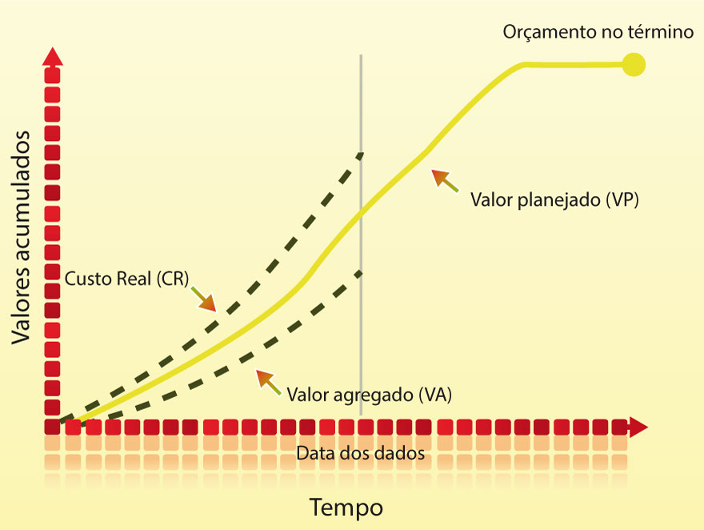
- reservada para a questão acima -

